FEBRERO 2022
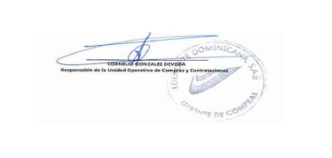
RELACION DE COMPRAS POR DEBAJO DEL UMBRAL-FEBRERO 2022
No. ITEM | CODIGO DEL PROCESO | FECHA DEL PROCESO | DESCRIPCIÓN DE LA COMPRA | ADJUDICATARIO | MONTO ADJUDICADO RD$
1 | EDENORTE-UC-CD-2022-0003 | 2022-02-08 | SERVICIO ALMUERZO MEDIOS PUERTO PLATA | KRAMETRO CONSULTING KRACON | RD$154,688.00
2 | EDENORTE-UC-CD-2022-0004 | 2022-02-16 | CONTRATACION FACILITADOR TRABAJOS CON TENSIÓN. GRUPO I | ALFREDO ALBERTO REGINO | RD$159,600.00

